画像
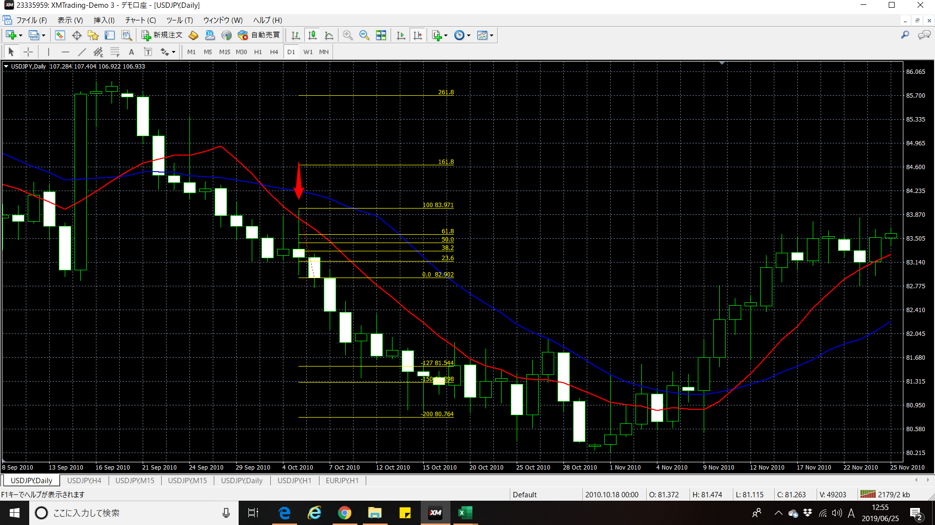
 |  | 検証FIB1.27 検証1の画像です。

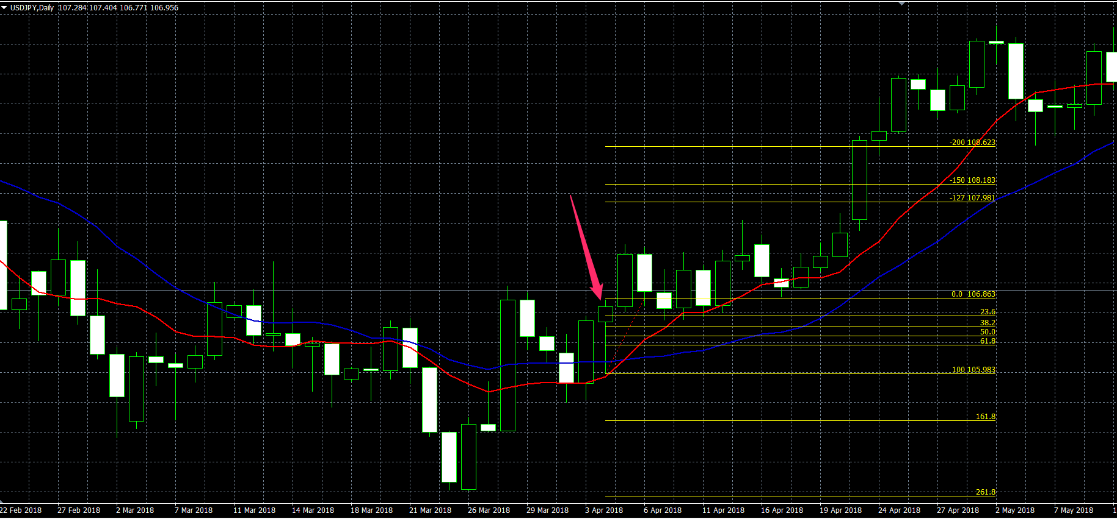
 |  |  | 検証FIB1.27 検証2の画像です。

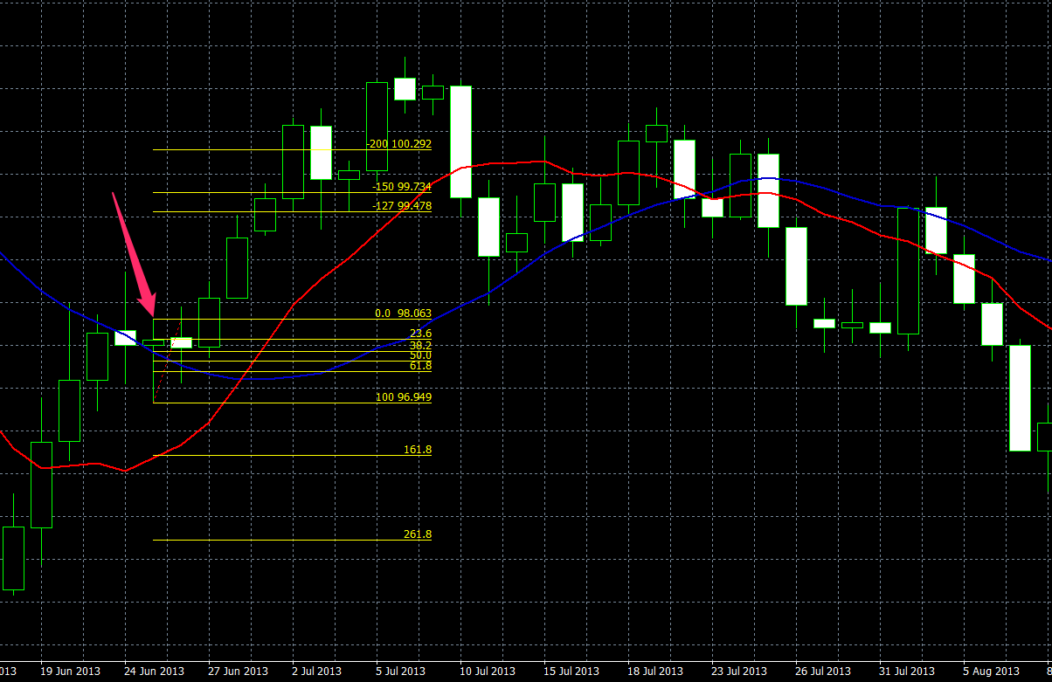

検証FIB1.27 検証3の画像です。

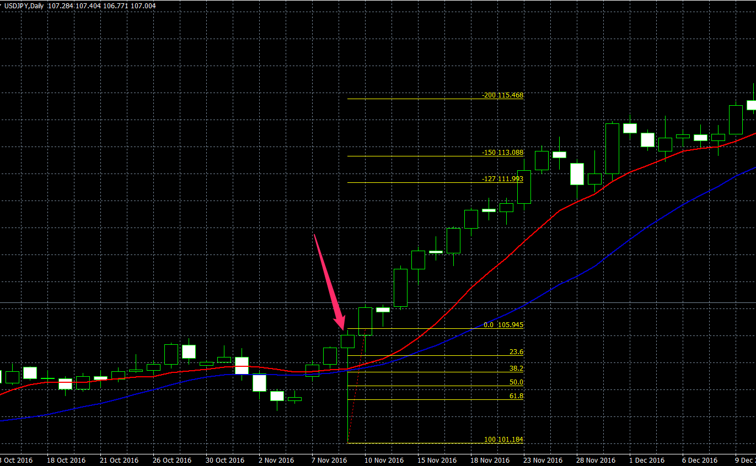
 | 検証FIB1.27 検証4の画像です。

